68
1.6. Індекси споживчих цін за розділами Класифікації індивідуального
споживання за цілями у 2023–2024 роках
Consumer price indices by divisions Classification of Individual Consumption
by Purpose in 2023–2024
(грудень до грудня попереднього року; відсотків / December to December of previous year; percent)
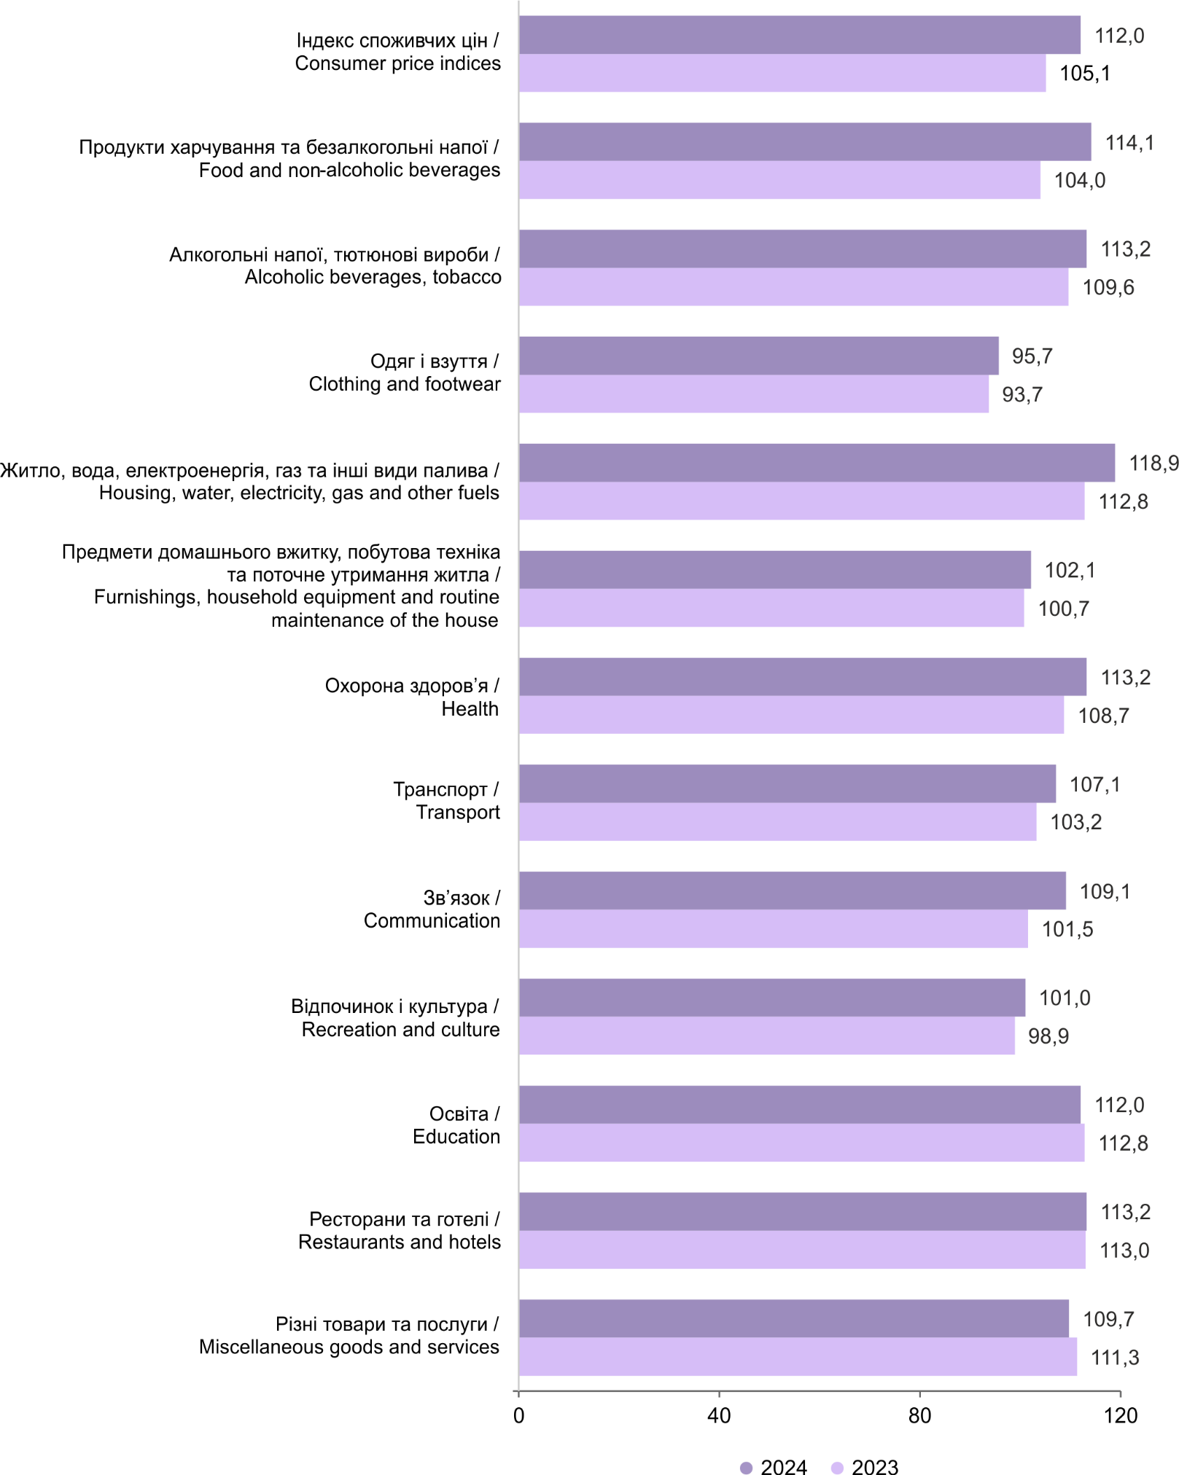
 |  | 2023 | 2024
 | Різні товари та послуги / Miscellaneous goods and services | 111.3 | 109.7
 | Ресторани та готелі / Restaurants and hotels | 113.0 | 113.2
 | Освіта / Education | 112.8 | 112.0
 | Відпочинок і культура / Recreation and culture | 98.9 | 101.0
 | Зв’язок / Communication | 101.5 | 109.1
 | Транспорт / Transport | 103.2 | 107.1
 | Охорона здоров’я / Health | 108.7 | 113.2
 | Предмети домашнього вжитку, побутова техніка та поточне утримання житла / Furnishings, household equipment and routine maintenance of the house | 100.7 | 102.1
 | Житло, вода, електроенергія, газ та інші види палива / Housing, water, electricity, gas and other fuels | 112.8 | 118.9
 | Одяг і взуття / Clothing and footwear | 93.7 | 95.7
 | Алкогольні напої, тютюнові вироби / Alcoholic beverages, tobacco | 109.6 | 113.2
 | Продукти харчування та безалкогольні напої / Food and non-alcoholic beverages | 104.0 | 114.1
 | Індекс споживчих цін / Consumer price indices | 105.1 | 112.0

108
2.6. Індекси споживчих цін за регіонами у 2024 році
Consumer price indices by regions in 2024
(грудень до грудня попереднього року; відсотків / December to December of previous year; percent)

м. Київ / city Kyiv | 113.5
Чернігівська / Chernihiv | 112.1
Чернівецька / Chernivtsi | 111.2
Черкаська / Cherkasy | 111.7
Хмельницька / Khmelnytskiy | 111.5
Херсонська / Kherson | 111.1
Харківська / Kharkiv | 112.0
Тернопільська / Ternopyl | 112.6
Сумська / Sumy | 112.4
Рівненська / Rivne | 112.0
Полтавська / Poltava | 112.3
Одеська / Odesa | 111.6
Миколаївська / Mykolayiv | 113.3
Львівська / Lviv | 111.8
Луганська / Luhansk | 111.6
Кіровоградська / Kirovohrad | 113.8
Київська / Kyiv | 112.0
Івано-Франківська / Ivano-Frankivsk | 112.2
Запорізька / Zaporizhzhya | 110.7
Закарпатська / Zakarpattya | 112.3
Житомирська / Zhytomyr | 111.3
Донецька / Donetsk | 111.8
Дніпропетровська / Dnipropetrovsk | 111.2
Волинська / Volyn | 113.1
Вінницька / Vinnytsya | 111.2
Україна / Ukraine | 112.0

159
4.3. Індекси споживчих цін та базові індекси споживчих цін у 2024 році
Consumer price indices and Core inflation in 2024
(грудень до грудня попереднього року; відсотків / December to December of previous year; percent)

 | Січень / January | Лютий / February | Березень / March | Квітень / April | Травень / May | Червень / June | Липень / July | Серпень / August | Вересень / September | Жовтень / October | Листопад / November | Грудень / December
Базові індекси споживчих цін / Core inflation | 100.4 | 100.8 | 101.8 | 102.5 | 102.8 | 103.3 | 104.1 | 104.8 | 106.6 | 108.0 | 109.3 | 110.7
Індекси споживчих цін / Consumer price indices | 100.4 | 100.7 | 101.2 | 101.4 | 102.0 | 104.3 | 104.3 | 104.9 | 106.5 | 108.4 | 110.4 | 112.0

4.4. Індекси споживчих цін, заробітної плати та доходів населення
Consumer price indices, wages and household income indices
(до попереднього року; відсотків/ to previous year; percent)
Рік | Індекси споживчих цін |  | Індекси номінальної заробітної плати |  |  | Індекси реальної заробітної плати |  | Індекси номінальних доходів населення |  |  | Індекси реальних наявних доходів населення
Year | Consumer price indices |  | Іndices nominal wages |  |  | Іndices real wages |  | Household nominal income indices |  |  | Household real disposable income indices

2019 | 107.9 |  | 118.4 |  |  | 109.8 |  | 115.2 |  |  | 109.0
2020 | 102.7 |  | 110.4 |  |  | 107.4 |  | 108.0 |  |  | 104.5
2021 | 109.4 |  | 120.9 |  |  | 110.5 |  | 120.2 |  |  | 109.2
2022 | 120.2 |  | ... |  |  | ... |  | ... |  |  | ...
2023 | 112.9 |  | ... |  |  | ... |  | ... |  |  | ...
2024 | 106.5 |  | ... |  |  | ... |  | ... |  |  | ...

